2021
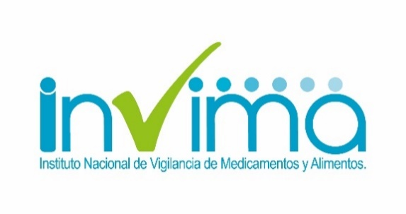
 |  | PLAN ANTICORRUPCIÓN Y DE ATENCIÓN AL CIUDADANO
 |  | INSTITUTO NACIONAL DE VIGILANCIA DE MEDICAMENTO Y ALIMENTOS - Invima
 |  | Vigencia: 2021 | Fecha de Publicación: 30-ene-2021 Fecha actualización: 03- Sep- 2021
Iniciativas adicionales

Subcomponente/procesos | Actividades |  | Meta o producto | Responsable | Periodicidad
Subcomponente 1 Acciones de lucha contra la ilegalidad y contrabando. |  | Desarrollar acciones de lucha contra la ilegalidad en plataformas de comercio electrónico, redes sociales y sitios web que publicitan productos competencia del INVIMA que incumplen con la normatividad sanitaria vigente. | No. De publicaciones reportadas y/o suspendidas en comercio electrónico por publicidad no autorizada o productos fraudulentos | Grupo Unidad de Reacción Inmediata - GURI | Trimestral
 |  | Participar activamente en mesas sectoriales, reuniones, comités o eventos interinstitucionales a nivel Nacional e Internacional, de control a la ilegalidad y contrabando, en representación del Invima. ***Nota: Esta actividad será realizada a demanda | Listado de asistencia con la identificación del tema a tratar y el registro de los funcionarios y entidades que participaron | Grupo Unidad de Reacción Inmediata - GURI | Trimestral
 |  | Realizar visitas extraordinarias bajo enfoque de ilegalidad lideradas por el Invima o con la participación institucional en articulación con autoridades judiciales realizando acciones de IVC en establecimientos con productos fraudulentos competencia del Instituto. ***Nota: Esta actividad será realizada a demanda según la necesidad y condiciones de bioseguridad en el marco de la pandemia. | Actas de IVC y de aplicación de medida sanitaria. Informe de cierre de operativos de ilegalidad | Grupo Unidad de Reacción Inmediata - GURI | Trimestral
Subcomponente 2 Brindar información de la Estrategia de Lucha contra la Ilegalidad y Contrabando de productos competencia del Invima, a los diferentes grupos de interés y ciudadanía en general | 2.1 | Presentar evidencias de casos exitosos y cultura ciudadana de productos competencia del INVIMA mediante el Observatorio Nacional de Ilegalidad y Contrabando del INVIMA. | Información Presentada mediante el Observatorio Nacional de Ilegalidad y Contrabando. | Grupo Unidad de Reacción Inmediata - GURI | Semestral
 | 2.2 | Informar resultados obtenidos en la implementación de la Estrategia de Lucha contra la Ilegalidad y Contrabando de productos competencia del Invima. | El reporte de indicadores de gestión de lucha contra la ilegalidad será divulgado a través del Observatorio Nacional de Ilegalidad. | Grupo Unidad de Reacción Inmediata - GURI | Semestral
Subcomponente 3 Conflicto de intereses | 3.1 | Sistematización del formato de reporte de Conflicos de interes | Herramienta sitematizada de conflicto de interes | Grupo de Talento Humano | 31 diciembre de 2021
 | 3.2 | Identificar riesgo y control frente a conflicto de intereses | Riesgo identificado | Grupo de Talento Humano | 31 octubre de 2021
 | 3.3 | Definir las dependencias encargadas para implementar la gestión de conflicto de interes | Equipo interdisciplinario de trabajo | Grupo de Talento Humano | 31 diciembre de 2021
 | 3.4 | Definir y socializar canal de comunicación interna para recibir declaraciones de impedimento y recusaciones | Correo electronico y divulgaciones | Grupo de Talento Humano | 31 octubre de 2021
 | 3.5 | Actualización del procedimiento de conflicto de intereses | Procedimiento actualizado | Grupo de Talento Humano | 30 de noviembre de 2021

